プロダクトバックログ
■プロダクトバックログ
<1>2020-11-28

何がうれしい？
何の役に立つ？
睡眠時間がわかるとうれしい？
どうしても欲しいと思わせる要素は？
あるタスクの過去の履歴がわかるとうれしいかも。
1人だけで使っていてもうれしくない？
自分の1日を振り返ることができる。1週間、1か月
日記、コメントと一緒にする？
★BOJO
・手順
・チェックリスト
・テンプレート
（それぞれの作成時間）

ID | ストーリー(要求) | ストーリー(理由) | Lv2 | Lv3 | 優先度 | 重要度 | 開始条件 | Doneの定義 | 分類 | 要件定義 | 仕様化 | テスト実装 | 製造・テスト実施 | 見積(相対) | 当初予定(絶対) | 当初予定(L2) | 残工数 | output | デモ方法 | 備考 | カテゴリ | コンポーネント | 要求者 | バグ追跡ID
1 | 利用者は[開始日時][終了日時][メモ]を1つ入力するための入力画面を確認できる | データを入力するには入力画面が必要だから。入力画面を見るとアプリの使い方の想像がつくから |  |  |  |  |  |  |  |  |  |  |  |  | 1 |  |  | ソースコード | 画面表示
 |  |  | [開始日時]入力のテキストボックスがある |  | 3 |  | AndroidのGUIの実装方法を理解していること | 必要な項目が画面表示されていることを確認できること | タスク
 |  |  | [終了日時]入力のテキストボックスがある |  | 4 |  |  |  | タスク
 |  |  | [メモ]入力のテキストボックスがある |  | 1 |  |  |  | タスク
 |  |  | 入力した値を[保存]するためのボタンがある |  | 2 |  |  |  | タスク
2 | 利用者は[開始日時][終了日時][メモ]を1つ保存できる | 後で確認するためにデータを保存したいから |  |  |  |  |  |  |  |  |  |  |  |  | 3 |  |  | ソースコード | 画面表示
 |  |  | [保存]ボタンをクリックすると入力した値が保存される |  | 5 |  |  |  | タスク |  |  |  |  |  |  | 1
 |  |  | [保存]したことがわかるメッセージが画面に表示される (Toastではない) |  | 6 |  | Androidのメッセージ表示の実装方法を理解していること |  | タスク |  |  |  |  |  |  | 2
3 | 利用者は[開始日時][終了日時][メモ]を複数入力するための入力画面を確認できる | データを複数入力するには追加の入力方法が必要だから。入力画面を見るとアプリの使い方の想像がつくから | 新しい[開始日時][終了日時][メモ]を入力するための[New]ボタンがある
 |  |  | 新しい[開始日時][終了日時][メモ]を入力するための[New]ボタンがある |  |  |  |  |  | タスク
4 | 利用者は[開始日時][終了日時]に現在の日時を簡単に入力できる |  |  |  |  |  |  |  | タスク
 |  |  | [開始日時][終了日時]に現在の日時を入力するための[Now]ボタンがある |  |  |  |  |  | タスク

画面仕様
■画面仕様
<1>2020-11-28

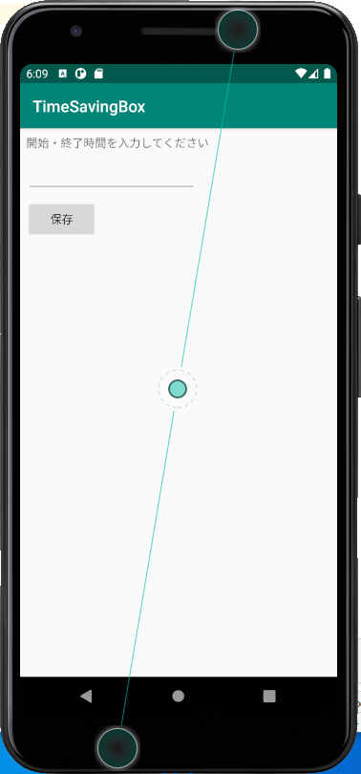

 | New

 | 開始日時 | x月x日 x時x分 | Now
 | 終了日時
 | メモ

 | キャンセル | 保存

